상품제안서
트윙클스톤 보석연필 6본입 엠보싱원통세트 | 상품코드: S02505

 |  |  |  |  |  |  | 02-713-8555 | www.synergygift.co.kr
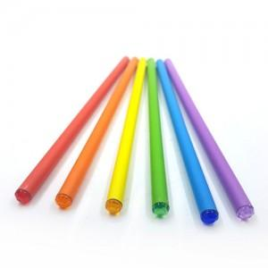 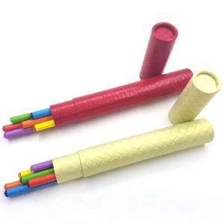

【상세/제작정보】 | * 연필 기본수량이하이거나,원통에 인쇄시에는 별도 인쇄비 추가 * 스티커 부착가능(비용추가)

【인쇄/포장옵션】 | 실크 / 포장불가능

【공급단가】 | 수량 | 200~ | 500~ | 1,000~ | 3,000~ | 5,000~
*VAT별도 | 단가 | 1,890원 | 1,820원 | 1,750원 | 1,680원 | 1,630원

【상품 URL】 | https://www.synergygift.co.kr:443/src/goods_detail.php?gdno=165

